ahora
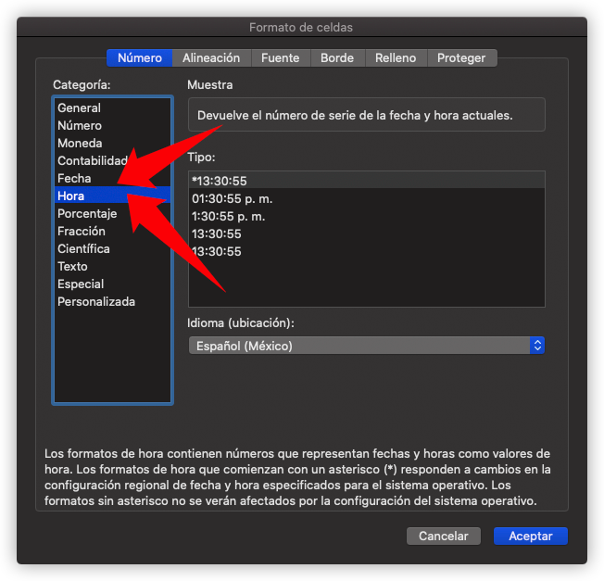
Formula: ahora()

Devuelve el número de serie de la fecha y hora actuales.

Resuelva los siguientes ejercicios: aplique la misma formula en la parte amarilla y dele el formato con formato de celda( boton derecho del mouse, formato de celda)

 | Usar la funcion

 | 2022-09-28 23:33:47 | 9/28/22 | 2022-09-28 23:33:47 | 2022-09-28 23:33:47
 | 2022-09-28 23:33:47 |  | 2022-09-28 23:33:47 | 2022-09-28 23:33:47
 | 2022-09-28 |  | 2022-09-28 | 2022-09-28
 | 2022-09-28 23:33:47 |  | 2022-09-28 23:33:47 | 2022-09-28 23:33:47
 | 2022-09-28 23:33:47 |  | 2022-09-28 23:33:47 | 2022-09-28 23:33:47
 | 2022-09-28 23:33:47 |  | 2022-09-28 23:33:47 | 2022-09-28 23:33:47

Mencione que errores encontró:

En que CELDAS:

